상품제안서
BIC 클릭골드 콤비2볼펜 | 상품코드: F15673

 |  |  |  |  |  |  | 02-412-0044 | www.easy1.co.kr
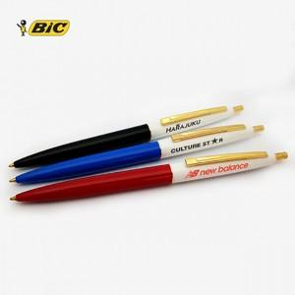 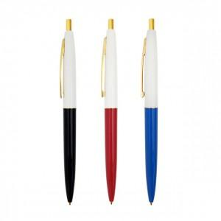

【상세/제작정보】

【인쇄/포장옵션】 | 실크 / 원통케이스

【공급단가】 | 수량 | 500~ | 1,000~ | 3,000~ | 5,000~ | 10,000~
*VAT별도 | 단가 | 900원 | 870원 | 830원 | 800원 | 780원

【상품 URL】 | https://dev.easy1.co.kr:443/src/goods_detail.php?gdno=15673

